Resultados
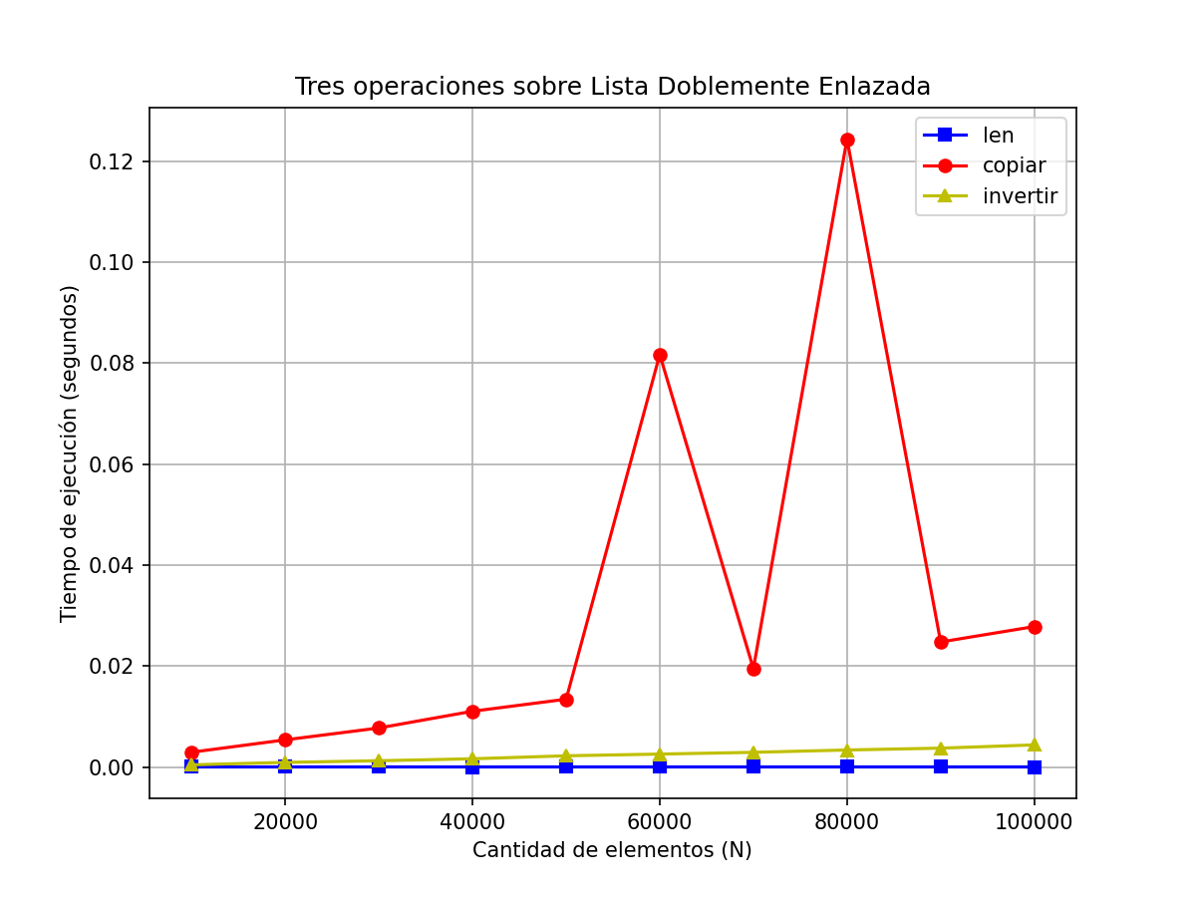
Operación | 10000 | 20000 | 30000 | 40000 | 50000 | 60000 | 70000 | 80000 | 90000 | 100000
len | 3.3378601074E-06 | 4.0531158447E-06 | 3.5762786865E-06 | 2.1457672119E-06 | 2.384185791E-06 | 2.8610229492E-06 | 3.3378601074E-06 | 2.6226043701E-06 | 2.6226043701E-06 | 2.1457672119E-06
copiar | 0.002922296524 | 0.005366563797 | 0.0077211856842 | 0.011035203934 | 0.013422012329 | 0.081715345383 | 0.019488096237 | 0.12441515923 | 0.024762392044 | 0.027815580368
invertir | 0.00041913986206 | 0.000901222229 | 0.0012309551239 | 0.0016183853149 | 0.0022103786469 | 0.0025489330292 | 0.0028967857361 | 0.0033581256866 | 0.0037260055542 | 0.0043704509735

